Resumen
Métrica | Valor
Índice de Sharpe | 1.557224845
Rendimiento esperado de la cartera | 0.32415091083
Volatilidad | 0.20815934955
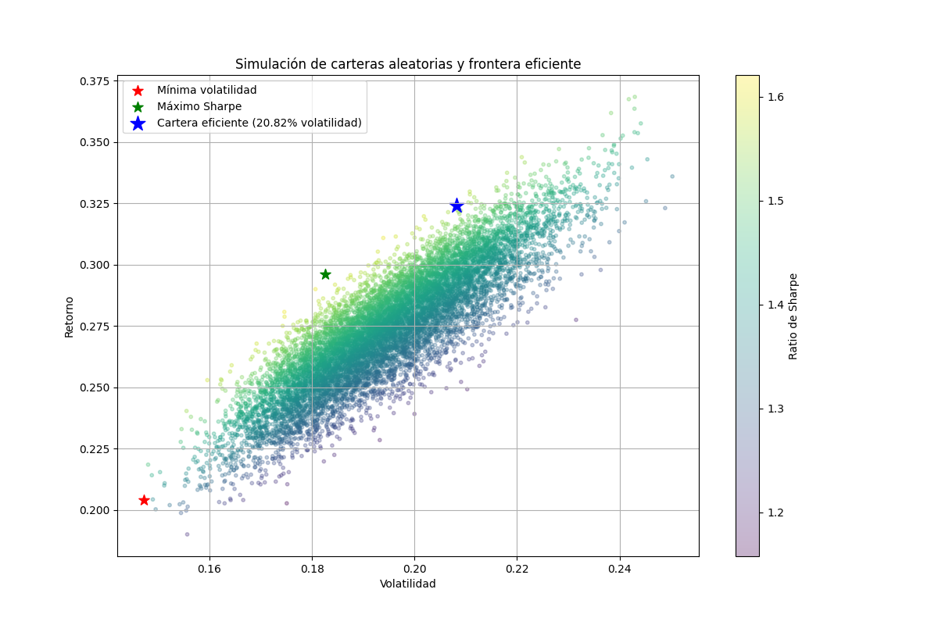
Tasa libre de riesgo | 0.0533

